Hoja1
2023-08-25 14:36:59

BUENOS AIRES luquearti@gmail.com
BUENOS AIRES luquearti@gmail.com
____________________________________________________________________________________
"PASADOR de ARRIMAR ”
“REFORZADO”
“ZINCADO"
COD. | MEDIDA | ENVASE POR | PRECIO
P-108 | 65MM. | DOCENA | 1103.74
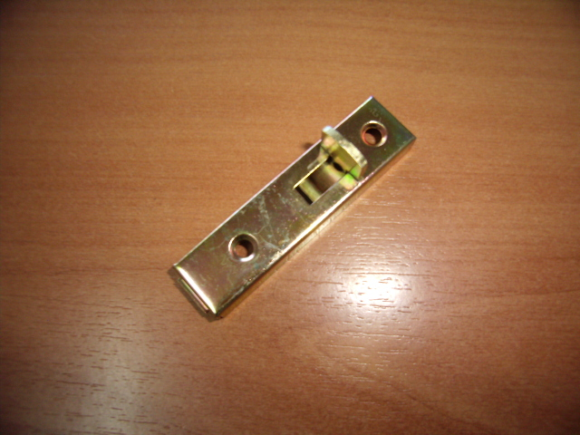

N

